Aktiva åtgärder
Information om respektive område är hämtad från DO:s hemsida. Här kan ni läsa mer:
Fem områden i högskolans aktiva åtgärder | DO
Aktiva åtgärder | 1. Undersök risker för diskriminering | 2. Analysera orsak till upptäckta risker | 3. Åtgärder för att förebygga diskriminering och främja lika rättigheter och möjligheter | 4. Följ upp och utvärdera arbetet | 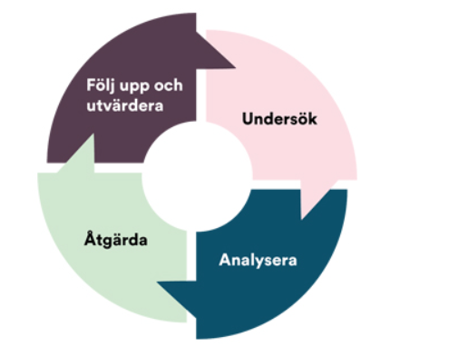
Antagning och rekrytering (regleras främst genom KI:s styrdokument)
Innebär aktuella behörighetskrav och alternativa urval risk för diskriminering av studenter? I så fall hur?
Hur rekryteras studenter till universitetet (marknadsföring av utbildningar, informationsmaterial, kontakter med presumtiva sökande med mera)? Kan detta innebära risk för diskriminering?
Examinationer och bedömningar
Finns det arbetsmiljörisker eller risk för diskriminering i samband med olika moment av examination och bedömningar? Hur sker återkoppling till studenter vid examination/bedömningsmoment? Finns det studenter som upplever sig orättvist bedömda eller upplever sig bli öppet kritiserade inför studiekamrater på ett sätt som kan leda till ohälsa?
Hur ser genomströmningen ut? Hur stor andel studenter avbryter sina studier? Hur stor andel studenter klarar inte av sina examinationer?
Studiemiljö
Hur fungerar introduktionen för nya studenter? Exempelvis, får studenter information om universitetets arbetsmiljöpolicy och andra relevanta riktlinjer, policys och rutiner? Får studenter information om att universitetet har nolltolerans mot trakasserier och sexuella trakasserier?
Får studenterna den information de behöver för att minska risken att de drabbas av ohälsa på grund av sina studier? Exempelvis information om olika stödfunktioner.
Har studenterna fått information om hur de ska gå till väga för att berätta om upplevda kränkningar, trakasserier, sexuella trakasserier eller andra oönskade händelser som hör ihop med utbildningen?
Är den fysiska studiemiljön tillgänglig för alla, oavsett eventuell diskrimineringsgrund (lokaler, hjälpmedel, utrustning med mera)?
Känner vi till om det finns normer och värderingar vid institutionen som kan medföra risk för ohälsa för studenter?
Studier och föräldraskap
Är utbildningen upplagd på ett sätt som underlättar för studenter att kombinera studier med föräldraskap? Exempelvis, när och var är undervisningen förlagd? Finns möjlighet att amma under längre examinationer?
Undervisningsformer och organisering
Finns det någon risk att undervisningens form och organisering kan ha en negativ inverkan på någon grupp studenter utifrån någon av diskrimineringsgrunderna?
Hur delas studenter in i grupper vid grupparbeten? Kan sättet grupperna delas in i innebära risk för ohälsa?
Känner vi till några arbetsmiljörisker kopplade till distansundervisning?
Arbetar man med att undervisningsmaterialet speglar bredden vad gäller representation av olika grupper i samhället?

